상품제안서
하이온 LED 일체형 대용량 보조배터리 (20,000mAh) | 상품코드: F31012

 |  |  |  |  |  |  | 02-412-0044 | www.easy1.co.kr
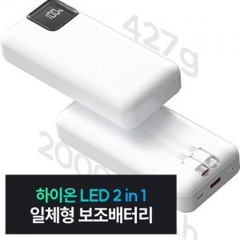

【상세/제작정보】 | - 1박스당(50개 포장) 배송료 6,000원

【인쇄/포장옵션】 | 레이저, 풀칼라 / 포장지포장

【공급단가】 | 수량 | 50~ | 100~ | 500~ | 1,000~ | 2,000~
*VAT별도 | 단가 | 16,800원 | 16,520원 | 16,100원 | 15,820원 | 15,400원

【상품 URL】 | https://easy1.co.kr:443/src/goods_detail.php?gdno=31012

